Aug

AUGUST 2019
MANDAG | TIRSDAG | ONSDAG | TORSDAG | FREDAG | LØRDAG | SØNDAG
 |  |  | 2019-08-01 | 2019-08-02 | 2019-08-03 | 2019-08-04

2019-08-05 | 2019-08-06 | 2019-08-07 | 2019-08-08 | 2019-08-09 | 2019-08-10 | 2019-08-11


2019-08-12 | 2019-08-13 | 2019-08-14 | 2019-08-15 | 2019-08-16 | 2019-08-17 | 2019-08-18
OPSTART SÆSON 19/20
2019-08-19 | 2019-08-20 | 2019-08-21 | 2019-08-22 | 2019-08-23 | 2019-08-24 | 2019-08-25
 |  | FORÆLDREMØDE EFTER TRÆNING KL19:45
2019-08-26 | 2019-08-27 | 2019-08-28 | 2019-08-29 | 2019-08-30 | 2019-08-31

 |  | NOTER:
 |  | ·VI SER GERNE ALLE MØDER OP TIL FORÆLDREMØDET PGA VIGTIGE INFORMATIONER

Sep
SEPTEMBER 2019
MANDAG | TIRSDAG | ONSDAG | TORSDAG | FREDAG | LØRDAG | SØNDAG
 |  |  |  |  |  | 2019-09-01

2019-09-02 | 2019-09-03 | 2019-09-04 | 2019-09-05 | 2019-09-06 | 2019-09-07 | 2019-09-08


2019-09-09 | 2019-09-10 | 2019-09-11 | 2019-09-12 | 2019-09-13 | 2019-09-14 | 2019-09-15
 |  |  |  |  |  | NORDJYSK CUP 1 I PARK VENDIA HALLEN HJØRRING
2019-09-16 | 2019-09-17 | 2019-09-18 | 2019-09-19 | 2019-09-20 | 2019-09-21 | 2019-09-22

2019-09-23 | 2019-09-24 | 2019-09-25 | 2019-09-26 | 2019-09-27 | 2019-09-28 | 2019-09-29

2019-09-30 |  | NOTER:

Okt
OKTOBER 2019
MANDAG | TIRSDAG | ONSDAG | TORSDAG | FREDAG | LØRDAG | SØNDAG
 | 2019-10-01 | 2019-10-02 | 2019-10-03 | 2019-10-04 | 2019-10-05 | 2019-10-06
 |  |  |  |  | Træning aflyst pga Pro Dive arrangement
2019-10-07 | 2019-10-08 | 2019-10-09 | 2019-10-10 | 2019-10-11 | 2019-10-12 | 2019-10-13
 |  |  |  | EFTERÅRSFERIE | EFTERÅRSFERIE TRÆNING FRA 10-12 | EFTERÅRSFERIE
2019-10-14 | 2019-10-15 | 2019-10-16 | 2019-10-17 | 2019-10-18 | 2019-10-19 | 2019-10-20
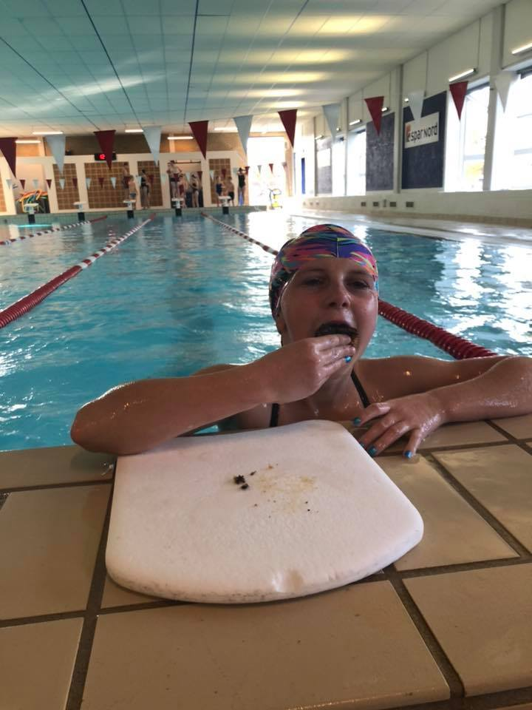
EFTERÅRSFERIE TRÆNING 17-19 | EFTERÅRSFERIE | EFTERÅRSFERIE TRÆNING 17-19 | EFTERÅRSFERIE TRÆNING 17-18:30 | EFTERÅRSFERIE | EFTERÅRSFERIE TRÆNING FRA 10-12 | EFTERÅRSFERIE
2019-10-21 | 2019-10-22 | 2019-10-23 | 2019-10-24 | 2019-10-25 | 2019-10-26 | 2019-10-27
 |  |  |  |  | Regionsmesterskaberne i Aars | Regionsmesterskaberne i Aars
2019-10-28 | 2019-10-29 | 2019-10-30 | 2019-10-31

 |  | NOTER:

Nov
NOVEMBER 2019
MANDAG | TIRSDAG | ONSDAG | TORSDAG | FREDAG | LØRDAG | SØNDAG
 |  |  |  | 2019-11-01 | 2019-11-02 | 2019-11-03
 |  |  |  | OVERNATNING OG FILMAFTEN I SVØMMEHALLEN | OVERNATNING OG FILMAFTEN I SVØMMEHALLEN
2019-11-04 | 2019-11-05 | 2019-11-06 | 2019-11-07 | 2019-11-08 | 2019-11-09 | 2019-11-10

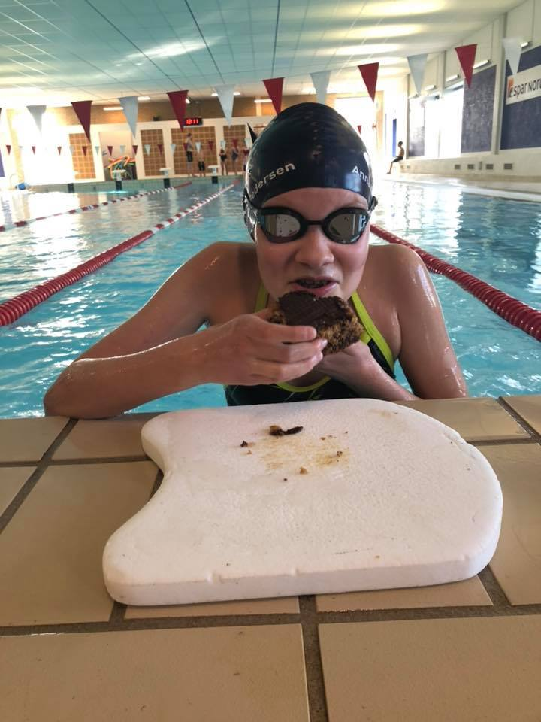
2019-11-11 | 2019-11-12 | 2019-11-13 | 2019-11-14 | 2019-11-15 | 2019-11-16 | 2019-11-17
 |  |  |  |  |  | NORDJYSK CUP 2 I HJALLERUP
2019-11-18 | 2019-11-19 | 2019-11-20 | 2019-11-21 | 2019-11-22 | 2019-11-23 | 2019-11-24

2019-11-25 | 2019-11-26 | 2019-11-27 | 2019-11-28 | 2019-11-29 | 2019-11-30
 |  |  |  | AALBORG CUP | AALBORG CUP
 |  | NOTER:
 |  | KOM SÅ MANGE SOM MULIGT OG STØTTE STÆVNET PÅ HJEMMEBANE!

Dec
DECEMBER 2019
MANDAG | TIRSDAG | ONSDAG | TORSDAG | FREDAG | LØRDAG | SØNDAG
 |  |  |  |  |  | 2019-12-01
 |  |  |  |  |  | AALBORG CUP
2019-12-02 | 2019-12-03 | 2019-12-04 | 2019-12-05 | 2019-12-06 | 2019-12-07 | 2019-12-08


2019-12-09 | 2019-12-10 | 2019-12-11 | 2019-12-12 | 2019-12-13 | 2019-12-14 | 2019-12-15
 |  |  |  |  | LUCIA OPTOG OG JULEFROKOST MED FORÆLDRE
2019-12-16 | 2019-12-17 | 2019-12-18 | 2019-12-19 | 2019-12-20 | 2019-12-21 | 2019-12-22
 |  |  |  | JULEFERIE | JULEFERIE TRÆNING 10-12 | JULEFERIE
2019-12-23 | 2019-12-24 | 2019-12-25 | 2019-12-26 | 2019-12-27 | 2019-12-28 | 2019-12-29
JULEFERIE | JULEFERIE | JULEFERIE | JULEFERIE | JULEFERIE | JULEFERIE | JULEFERIE
2019-12-30 | 2019-12-31 | NOTER:
 |  | VI HAR VALGT AT ALLE MÅ HOLDE FRI FRA D. 21/12 TIL D. 2/1 PGA DIV. JULEFROKOSTER OG NYTÅR. NYD FERIEN!

